6-奖罚
序号 | 姓名 | 原因 | 依据 | 奖罚/异动金额 | 备注
1 | 程亚东 | 和乔丽晶夜班补助 | 奖罚审批手续，11月24天。12月31天 | 1100.00
2 | 李桂平 | 沁园公寓奖金 | 奖罚审批手续 | 300.00
3 | 卢志强 | 沁园公寓奖金 | 奖罚审批手续 | 300.00
4 | 赵锦誉 | 疫情期间韦伯豪收费 | 奖罚审批手续 | 500.00
5 | 王梦飞 | 202209-202212收费提成及浮动工资 | 收费对账单：提成21140.38+浮动工资600 | 20471.14
6 | 郭晶 | 202210-202212收费提成及浮动工资 | 收费对账单：提成13378.72+浮动工资600 | 13978.72
7 | 李莉薪 | 202211收费提成 | 收费对账单：提成288.60 | 288.60
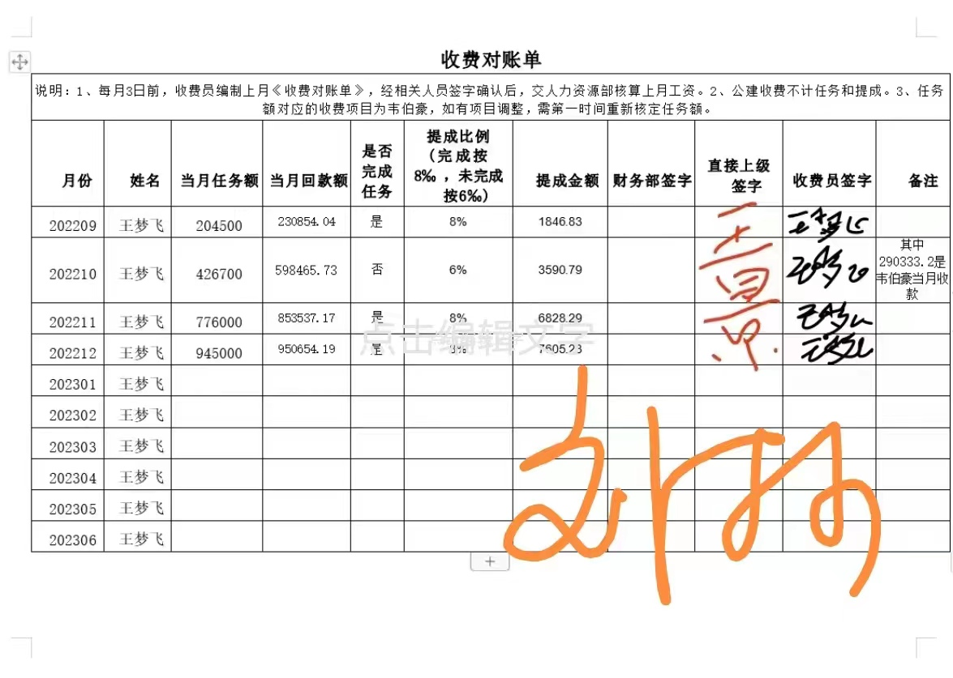

 |  |  |  | 1846.83 |  |  | 1846.83
 |  |  |  | 3590.79 |  |  | 3590.79
 |  |  |  | 6828.29 |  |  | 6828.29
 |  |  |  | 7605.23 |  |  | 7605.23
 |  |  |  | 600 |  |  | 600
 |  |  |  | 20471.14 |  |  | 20471.14

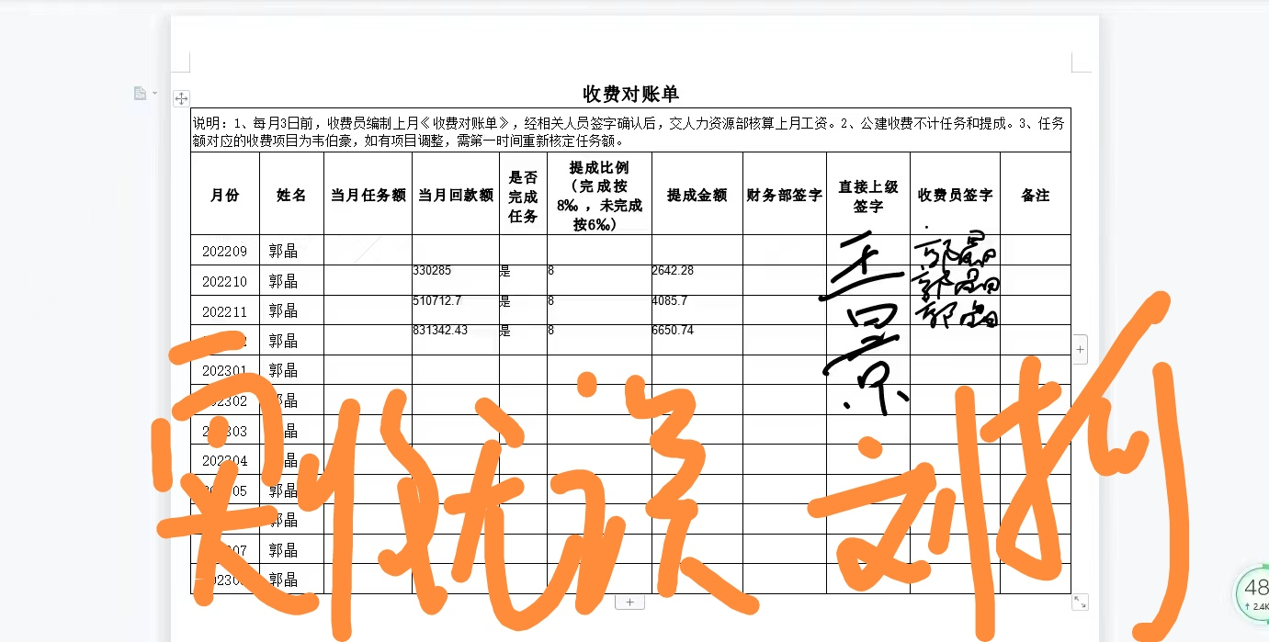

 |  |  |  |  |  | 2642.28
 |  |  |  |  |  | 4085.7
 |  |  |  |  |  | 6650.74
 |  |  |  |  |  | 600
 |  |  |  |  |  | 13978.72

9-特殊情况
序号 | 事项 | 金额 | 备注
1 | 周红梅社保自交补助 | 500.00 | 社保4050街道缴纳
2 | 宋建功意外险自交补助 | 230.00 | 超龄意外险自缴报销
3 | 谢林刚11月工资补差 | 1366.67 | 应出勤天数由自然日调整为工作日
4 | 李伟11月工资补差 | 1118.18 | 应出勤天数由自然日调整为工作日
5 | 10-11月试用期补扣 | 1614.94
6

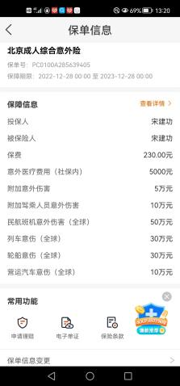
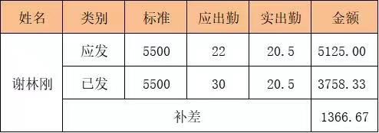
 |  |  |  | 李籽葶
 |  |  |  | 10月 | 614.94
 |  |  |  | 11月 | 1000
 |  |  |  |  | 1614.94

